Т5
Test Case ID: | Test-5
Test Case Name: | Перевірка поведінки при виході з сайту та перевірка наявності кнопки пошуку
Status: | New
Test Type: | End to end testing
Creation Date: | 2024-09-17
Priority: | Medium
Execution Date: | 2024-09-19
Pre-Conditions: | Step # | Steps: | Expected Result | Version (Build) #
 |  |  |  | Passed/Failed | Comments
Вхід на сайт https://gatopreto.com/pt/en/ відбувся успішно | 1 | Натиснути кнопку виходу \sign out | кнопка входу клікабельна | Passed
 | 2 | Перевірити, що вихід з сайту відбувся успішно | вихід з сайту відбувся успішно, відкрилось вікно для вводу даних користувача+ імʼя клієнта не відображається в правому верзньому куті | Passed
 | 3 | Перевірити, що кнопка пошуку присутня на головній сторінці | кнопка пошуку присутня, текст вводится | Passed
 | 4 | Ввести запит у полі пошуку-fild | При введенні в полі пошуку слова fild і натисканні кнопку ПОШУК- відображається інформація про результати пошуку та за іх відсутності- відображаються рекомендовані або схожі товари. | Failed | 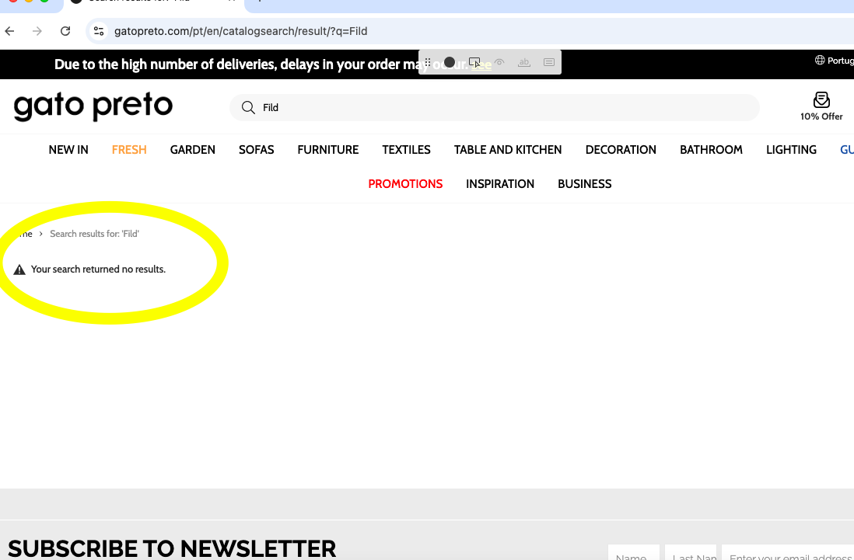
 | 5 | Перевірити, що результати пошуку відображаються | після введення не відображаються знайдені продукти та не відображаються схожі або рекомендовані | Failed
Test Data: | None
Attachments: | Screenshot

